상품제안서
영국R. 크림슨펄 IH 세라믹코팅 후라이팬 28cm | 상품코드: S47605

 |  |  |  |  |  |  | 02-713-8555 | www.synergygift.co.kr
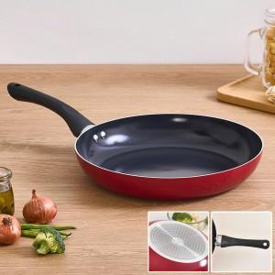

【상세/제작정보】

【인쇄/포장옵션】 | 스티커 / 포장지포장

【공급단가】 | 수량 | 20~ | 100~ | 300~ | 500~ | 1,000~
*VAT별도 | 단가 | 15,470원 | 14,630원 | 14,160원 | 13,560원 | 13,200원

【상품 URL】 | https://www.synergygift.co.kr:443/src/goods_detail.php?gdno=47605

